Sheet2
龙涧溪公园（高铁站片区段）工程项目一标段项目灯具采购报价表
序号 | 项目名称 | 项目特征描述 | 计量 单位 | 工程量 | 选型照片 | 金额（元） |  |  | 备注
 |  |  |  |  |  | 全费用单价限价 | 供应商所报单价 | 合价

1 | 庭院灯 高3-4m | 1.名称：庭院灯 24W 高度3.0m-4.0m 2.光源不低于欧普 飞利浦 雷士的品牌品质要求，色温3000K 3.防护等级：IP65 4.材质：铝合金 | 套 | 163 | 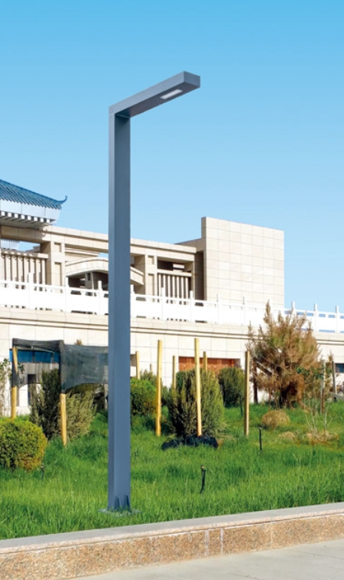 | 1200 |  | 0 | 数量以现场通知为准
2 | 草坪灯 | 1.名称：草坪灯 13W H=0.75m 2.光源不低于欧普 飞利浦 雷士的品牌品质要求，色温3000K 3.防护等级：IP65 4.材质：铝合金 | 套 | 175 | 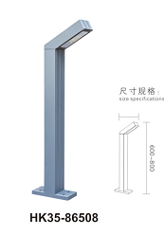 | 380 |  | 0 | 数量以现场通知为准
3 | 动态图案投影灯 | 1.名称：动态图案投影灯 35W*2 高度6m 2.光源不低于欧普 飞利浦 雷士的品牌品质要求，色温3000K 3.防护等级：IP65 | 套 | 17 | 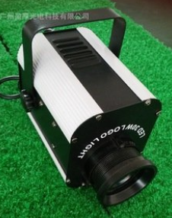 | 2500 |  | 0 | 数量以现场通知为准
4 | 台阶灯 | 1.名称：台阶灯 13W 2.光源不低于欧普 飞利浦 雷士的品牌品质要求，色温3000K 防护等级：IP65 材质：铝合金 | 套 | 6 |  | 120 |  | 0 | 数量以现场通知为准
5 | LED线型灯 | 1.名称：LED线型灯 6W/m 2.光源不低于欧普 飞利浦 雷士的品牌品质要求，色温3000K 3.防护等级：IP65 | m | 5000 |  | 25 |  | 0 | 数量以现场通知为准
6 | 筒灯 | 1.名称：筒灯 9W 2.光源不低于欧普 飞利浦 雷士的品牌品质要求，色温3000K 3.防护等级：IP65 | 套 | 42 | 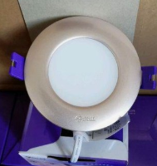 | 32 |  | 0 | 数量以现场通知为准
7 | 射树灯 | 1.名称：射树灯 9W 2.光源不低于欧普 飞利浦 雷士的品牌品质要求，色温3000K 3.防护等级：IP65 | 套 | 54 | 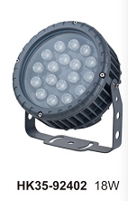 | 220 |  | 0 | 数量以现场通知为准
8 | 点式地埋灯 | 1.名称：点式地埋灯 9W 2.光源不低于欧普 飞利浦 雷士的品牌品质要求，色温3000K 3.防护等级：IP65 | 套 | 26 | 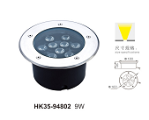 | 100 |  | 0 | 数量以现场通知为准
9 | 地埋侧光灯 | 1.名称：地埋侧光灯 3W 2.光源不低于欧普 飞利浦 雷士的品牌品质要求，色温3000K 3.防护等级：IP65 | 套 | 172 |  | 120 |  | 0 | 数量以现场通知为准
10 | 防水开关电源 | 1.400W DC24V , 带短路保护 IP68,放置于500*500的手孔井内 2.不低于欧普 飞利浦 雷士的品牌品质要求 | 个 | 110 |  | 240 |  | 0 | 数量以现场通知为准
合计（大写： ），能开具税率： |  |  |  |  |  |  | 0
注：1.要求报价为含税到场价，开具的发票为1%税率或3%税率或13%税率的增值税专用发票。
2.所有灯具须符合相关行业质量标准，并于2021年6月20日前送货到场。
 |  |  |  |  |  | 报价单位（公章）：
 |  |  |  |  |  | 委托代理人及电话：
 |  |  |  |  |  | 时间： 年 月 日

